MOLDE
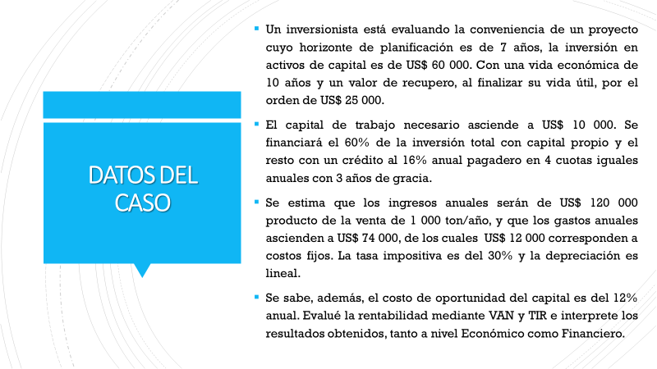
DATOS:
Inversiones
Activos | $60,000.00
Capital de trabajo | $10,000.00
Total Inversión | $70,000.00

Vida Útil | 7
Valor año 10 | 25,000.00

Depreciación lineal =( valor bien - valor recupero) / Vida útil

Valor recupero al año 7 |  | (se descontará a la tasa del CPPC)
Depreciación anual

Fuentes de financiamiento:
 | % participación | Monto | Costo
Aporte propio | 60% | 42,000.00 | 12%
Deuda | 40% | 28,000.00 | 16%

Tasa impuesto | 30%

CPPC

Servicio a la deuda
Plazo años | 7 |  | Deuda capitalizada a tres años
Plazo gracia (años) | 3

 |  | Plazo de gracia |  |  | Periodo de Repago
 | año 0 | año 1 | año 2 | año 3 | año 4 | año 5 | año 6 | año 7
Deuda | 28,000.00
Interés
amortización |  |  |  |  |  |  |  |  | -
Cuota | 0 | 0 | 0 | 0

SOLUCION:
Estado de Resultados

 | año 0 | año 1 | año 2 | año 3 | año 4 | año 5 | año 6 | año 7
Ventas

Costo ventas
Costo fijo
Depreciación
Utilidad antes impuestos
Realización activos
Baja de activo
Venta activo
Impuesto renta
Utilidad Neta |  | - | - | - | - | - | - | -

Flujo caja económica

 | año 0 | año 1 | año 2 | año 3 | año 4 | año 5 | año 6 | año 7
Utilidad Neta
Depreciación

Inversión
Activo
Capital trabajo

Flujos Netos Económico | - | - | - | - | - | - | - | -

VAN
TIR

Flujo caja Financiera

 | año 0 | año 1 | año 2 | año 3 | año 4 | año 5 | año 6 | año 7
Flujo caja económica

Financiamiento
Deuda
Interés
amortización
Escudo tributario
Flujo Neto Financiero

VAN
TIR

